상품제안서
이중망사여행용세트(2호) | 상품코드: F08654

 |  |  |  |  |  | 02-412-0044 | www.easy1.co.kr
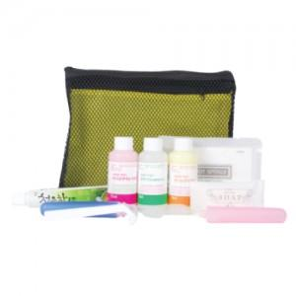

【상세/제작정보】

【인쇄/포장옵션】 | 실크 / 별도문의

【공급단가】 | 수량 | 100~ | 500~ | 1,000~ | 3,000~
*VAT별도 | 단가 | 4,600원 | 4,430원 | 4,260원 | 4,090원

【상품 URL】 | http://www.easy1.co.kr/src/goods_detail.php?gdno=8654

